功能一览
株式会社UCL
NI网址：https://niconsul.com/uclgroup/ni/niware/portal/

1 登录 | 输入账号密码后，点击登录
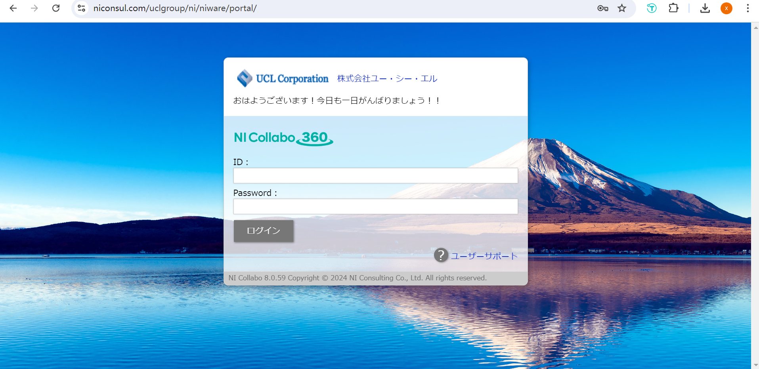

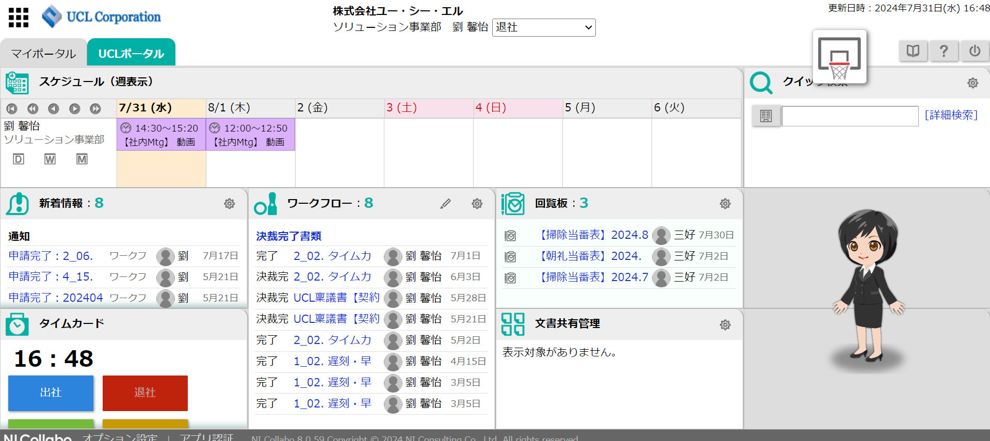
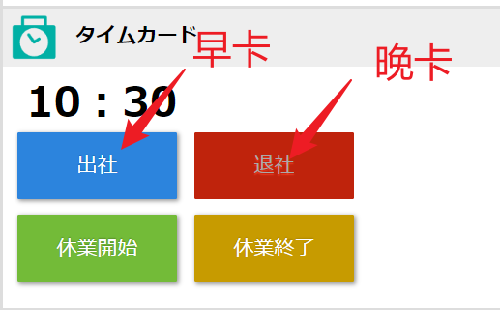
2 主页 | 登录后进入主页面 |  | 打卡 | 上班10:00之前打早卡
 |  |  |  | 下班19:00之后打晚卡

3 功能一览 |  | 点击左上角的黑色图标，出现功能菜单，常用的有日程表、经费申请、申请流程、打卡记录

4 日程表 |  | 点击日程表可以看到自己和所有社员的日程安排，具体操作查看【スケジュール使用篇】
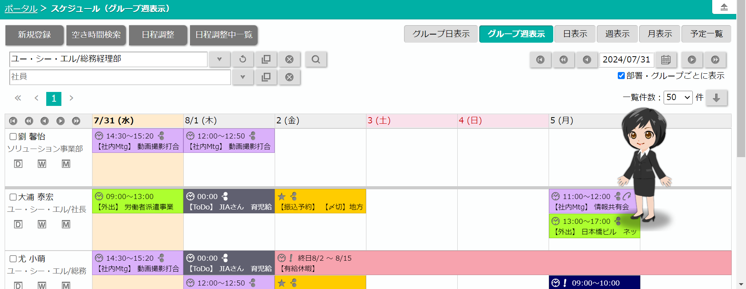

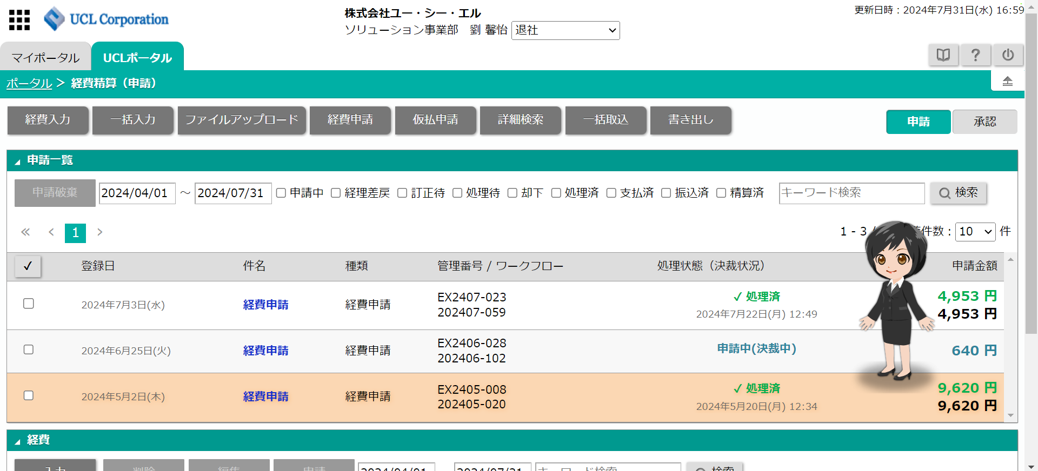
5 经费申请 |  | 点击经费申请可以申请经费和查看自己申请过的内容，具体操作查看【申请报销经费篇】

6 申请流程 |  | 点击申请流程可以看到自己在申请的打卡记录、经费报销等的进度情况，如果被驳回需要撤销或重新修改后再提交
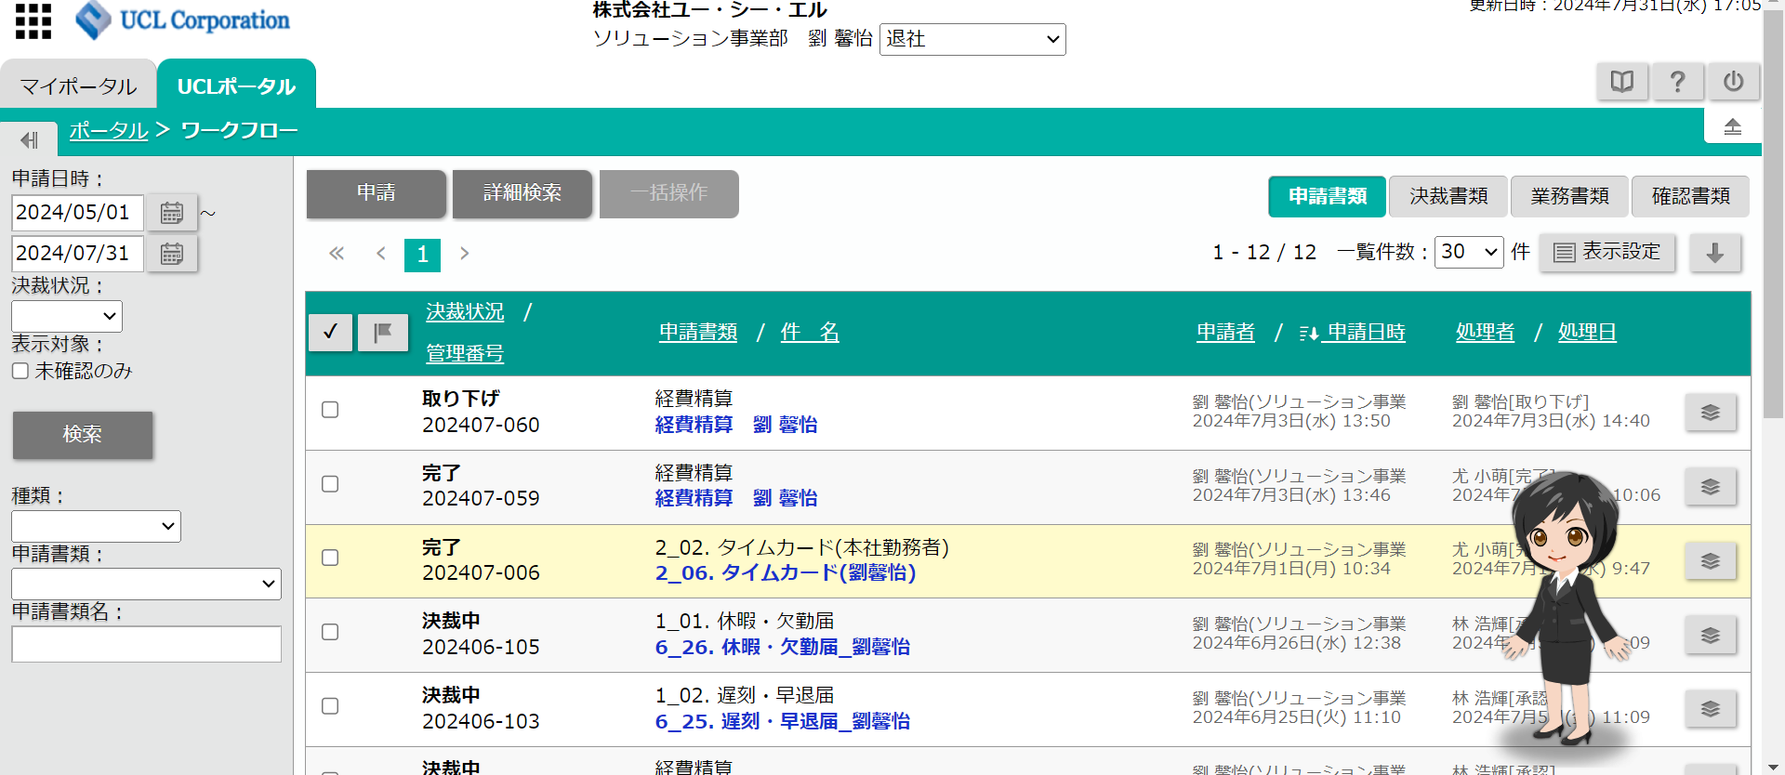

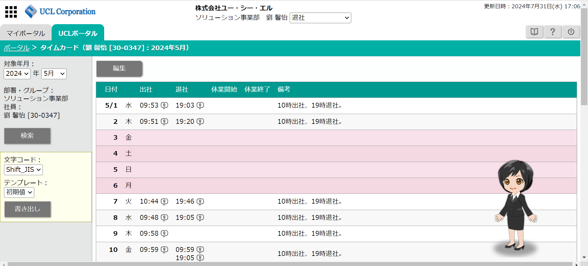
7 时间卡 |  | 点击时间卡可以看到自己每月的打卡记录

スケジュール使用
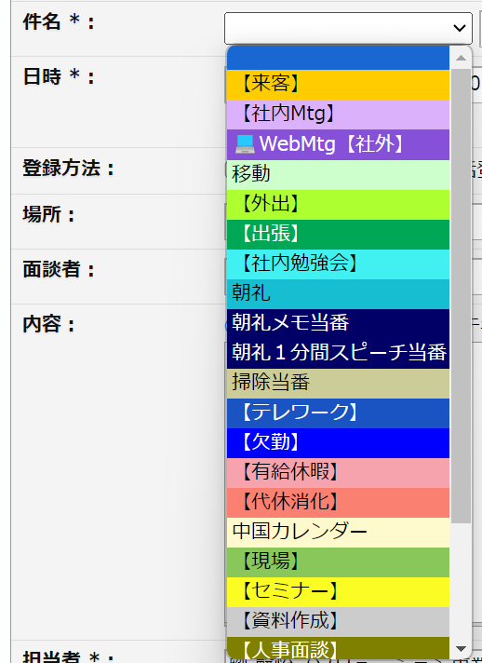
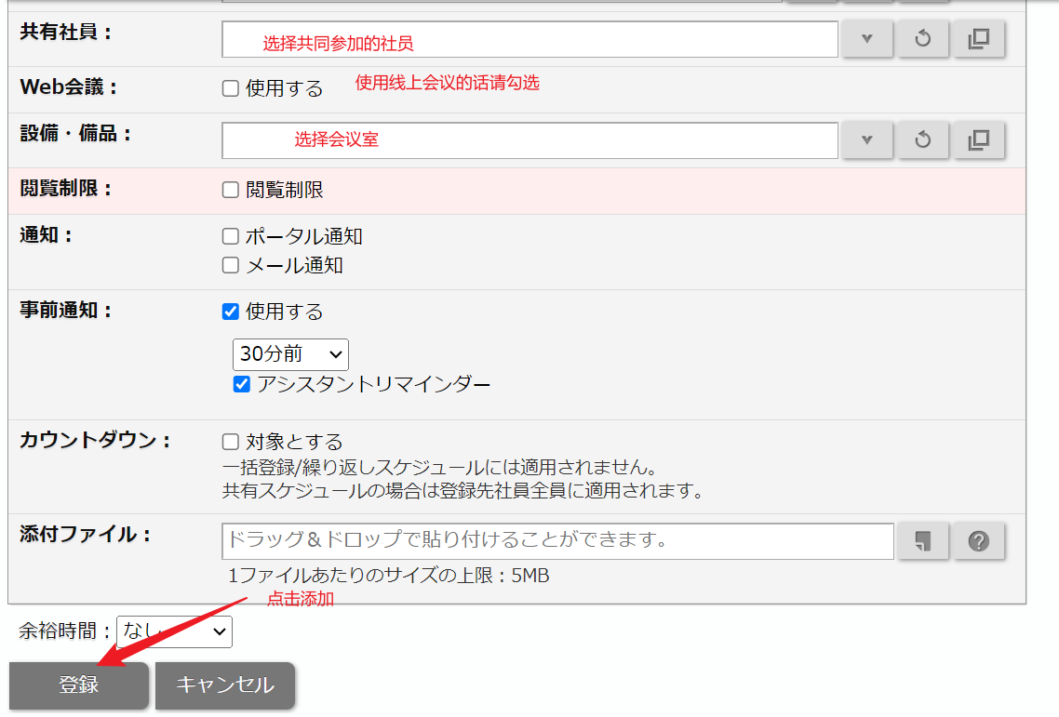
在需要添加日程的日期下单击，出现【新规登录】，点击【スケジュール】
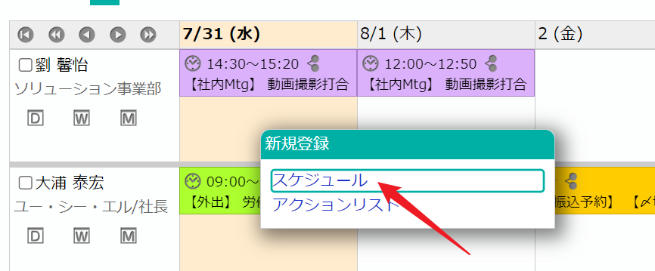

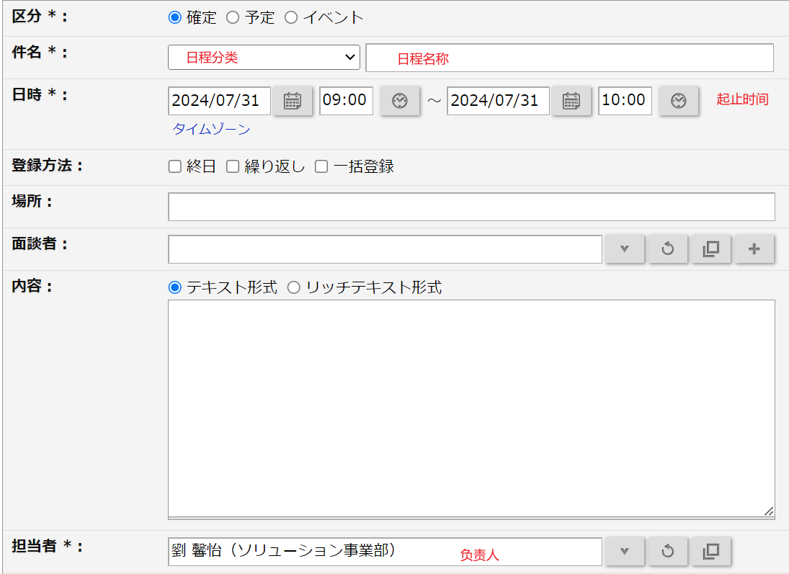
填写内容
 | 选择件名

提交出勤表
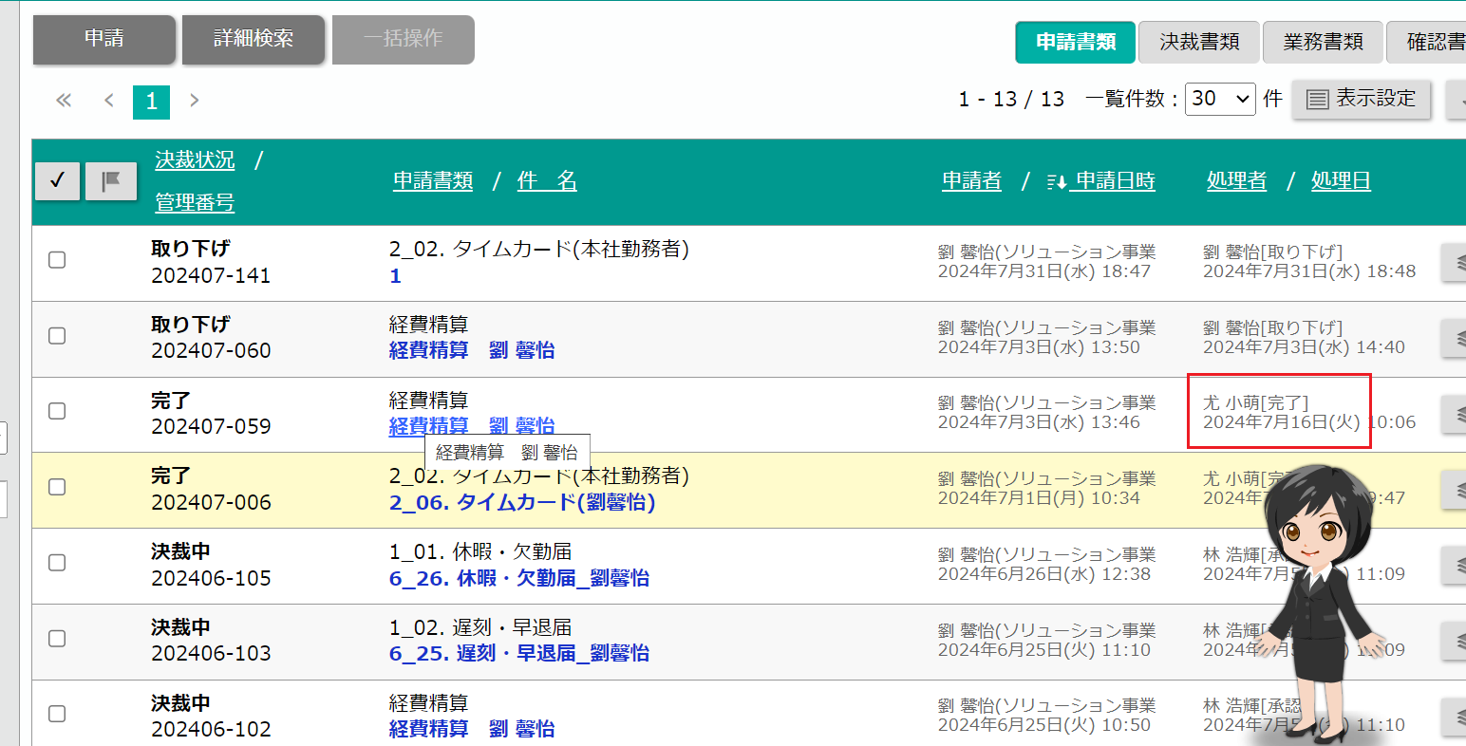
每月1号需要提交上个月的出勤表
如果某天没准时打卡，需要在备注里写上【10時出社、19時退社。】

选择【共通】，选择【2_02. タイムカード(本社勤務者)】
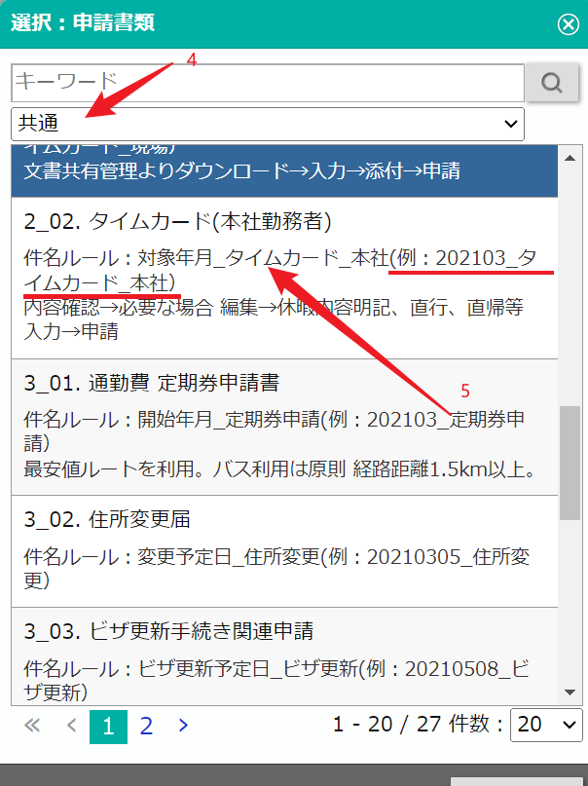

填写件名，命名规则：対象年月_タイムカード_本社
如果使用了定期券，勾选使用あり
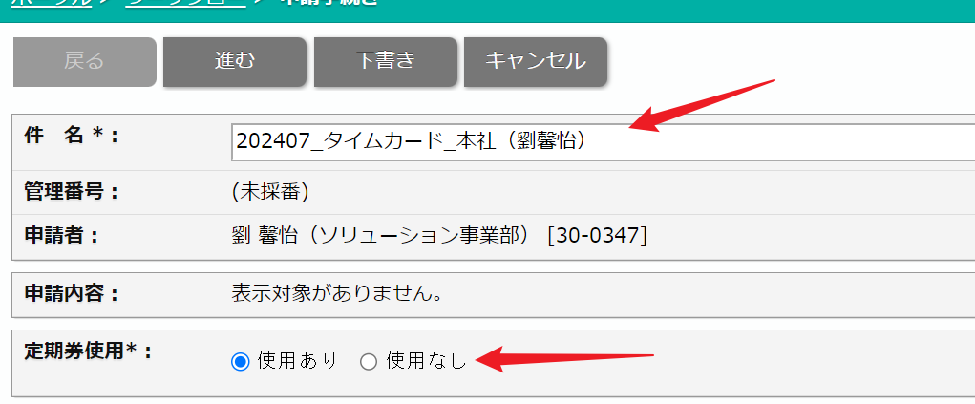

填写完成点击下一步
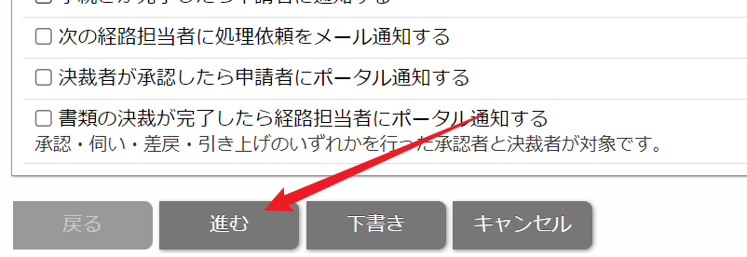

点击申请

在【ワークフロー】中查看申请进度

申请定期券
1 | 点击【ワークフロー】

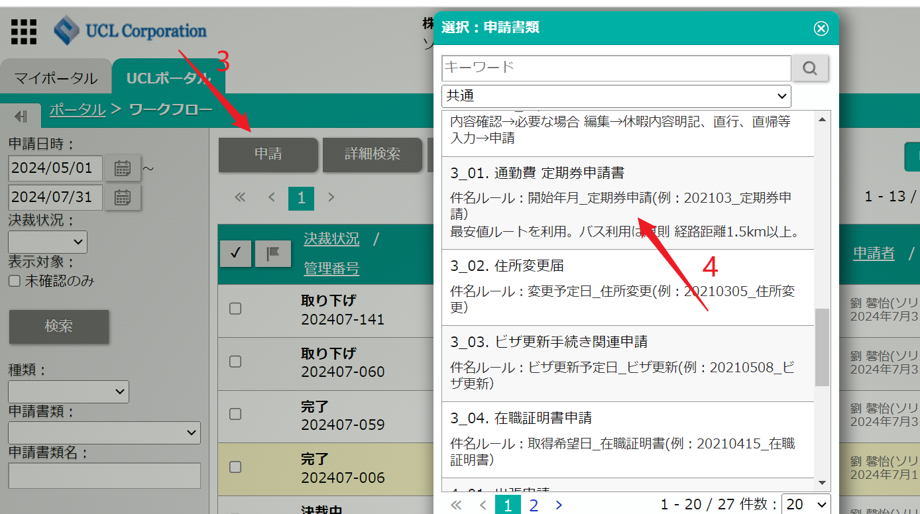
2 | 在【共通】中选择 【定期券申请书】

3 | 命名规则：【開始年月_定期券申請】
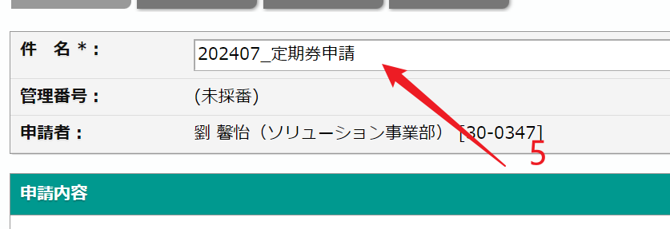

4 | 填写基本信息

5 | 填写定期券路线和金额
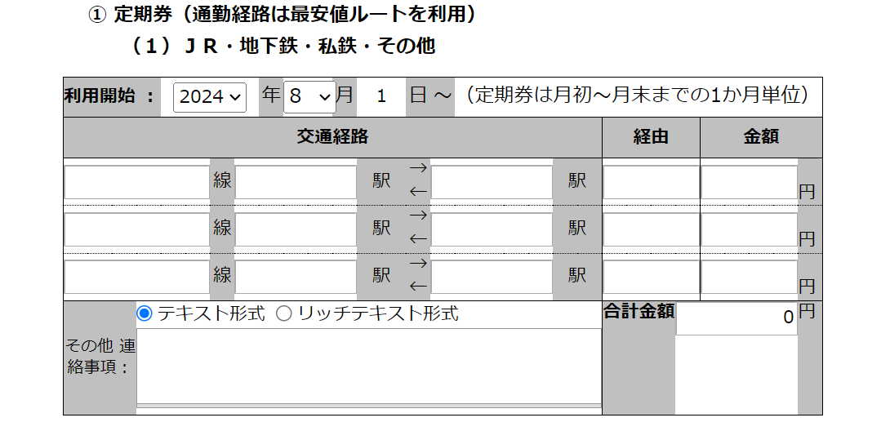

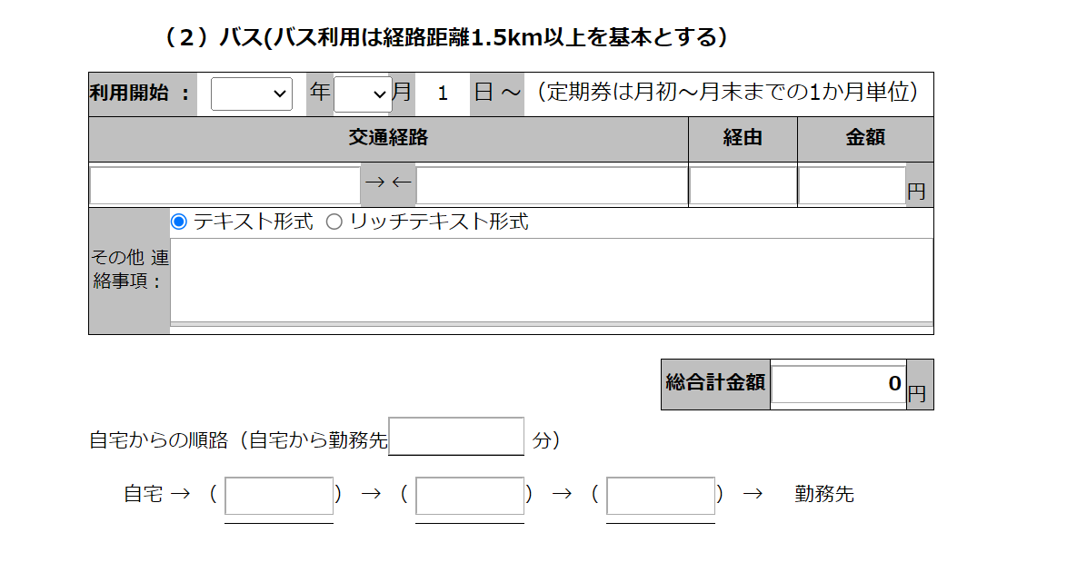
6 | 如果有bus，填写bus信息和金额

7 | 点击下一步
8 | 点击申请

申请报销经费
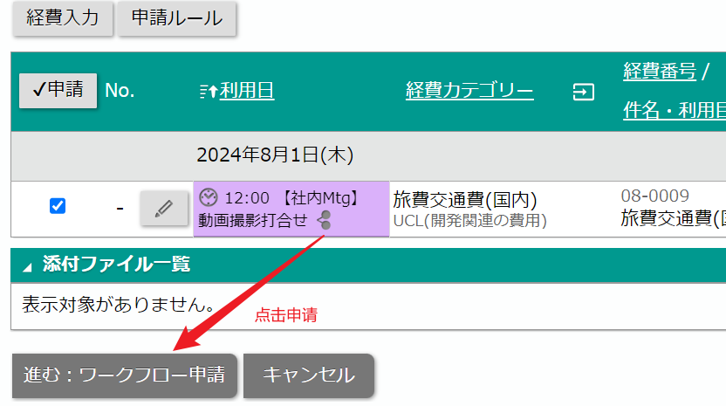
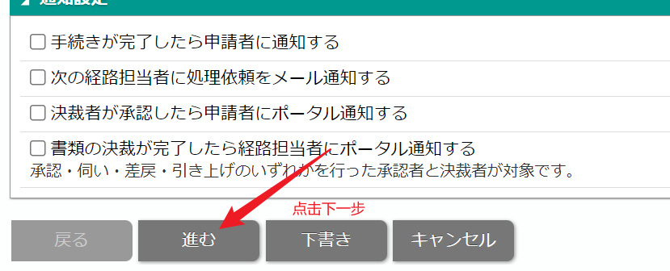
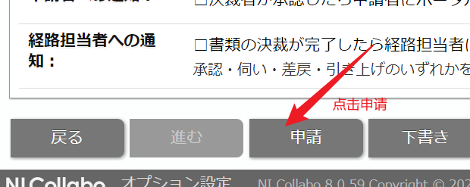
1 | 进入经费精算

2 | 点击【经费入力】
 | 选择经费类型
 | 选择经费是开发之外还是开发之内
 | 填写日期和金额
 | 上传发票或领收书
 | 填好了别忘记点击保存
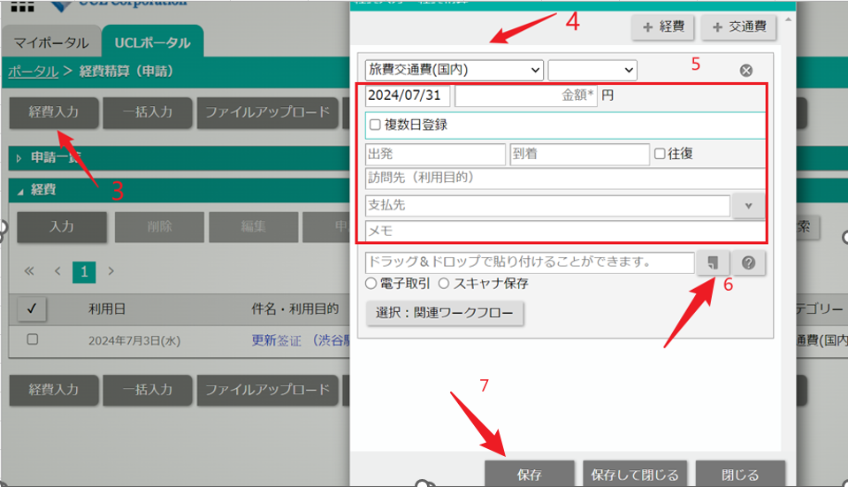

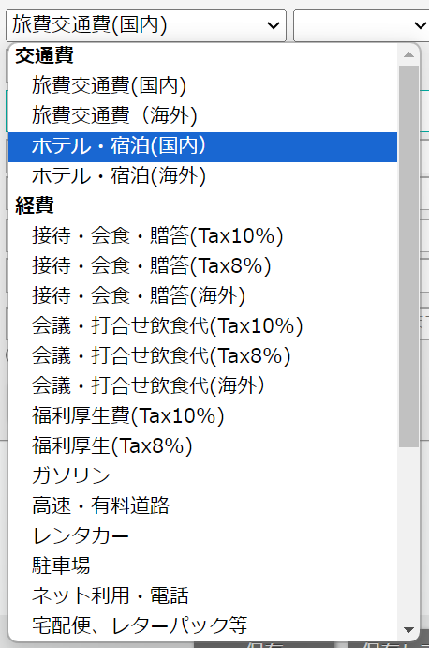
经费类型一共如下
 |  | 定期券以外的车票---旅游交通费
 |  | 电话费---通信费
 |  | 国民健康保险---厚生福利
 |  | 和客人吃饭---接待 会食

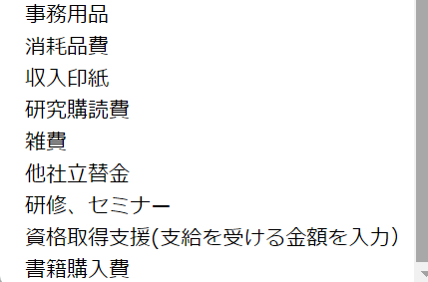

3 | 填写好后，勾选填写的内容，点击申请 | 【支払先】的意思是支付给谁了，如果是电话费，写运营商公司，如果是车费，写什么路线

4 | 填写件名和备注，需要上传领收书
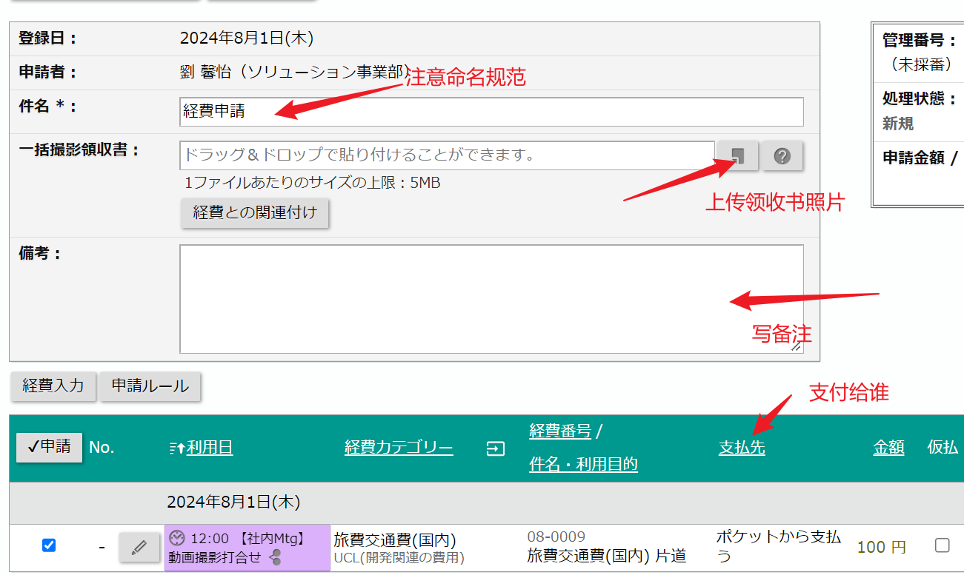

5 | 点击下一步，申请（进度流程可以在【ワークフロー】里看到）

请假流程
请事假、休年假、迟到、早退，都需要申请，在申请前务必和上司商量，上司同意即可申请
如果是因为电车延迟迟到，需要在十点前联系上司说明情况，然后拿到延迟证明书（一般车站会发，没有的话上网查找电子版），申请迟到

1 | 进入【ワークフロー】

2 | 点击申请，选择共通，按照个人情况选择请假还是迟到早退，或是在家勤务
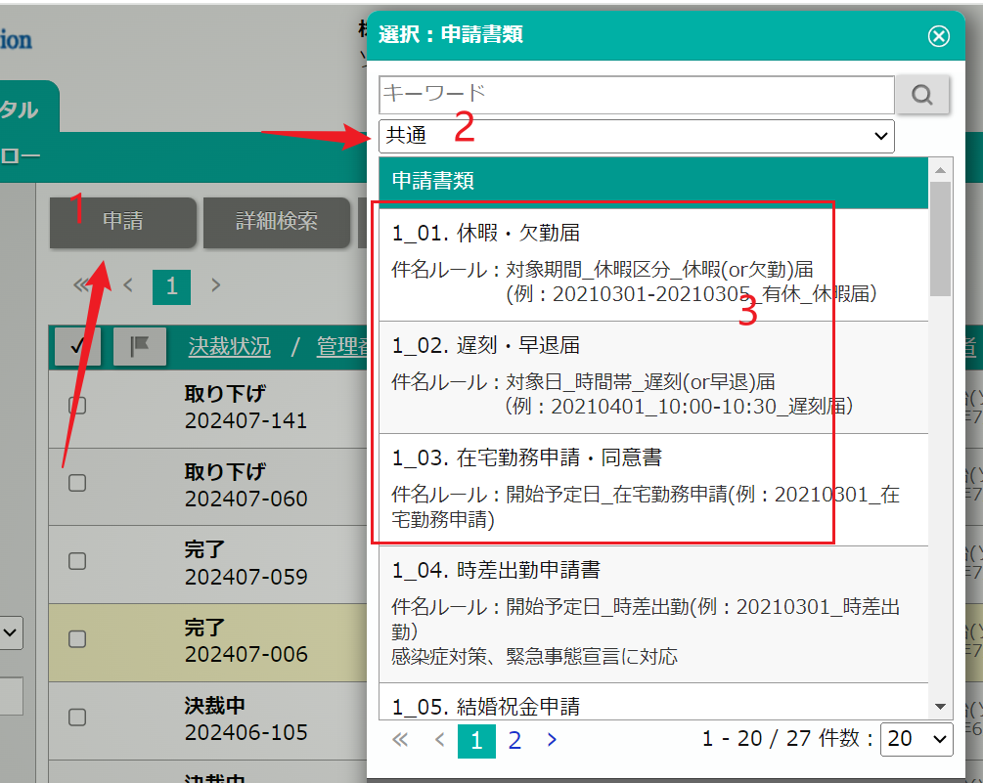

3 | 休暇 欠勤 | 命名规则：対象期間_休暇区分_休暇(or欠勤)届 (例：20210301-20210305_有休_休暇届）
4 | 填写请假条
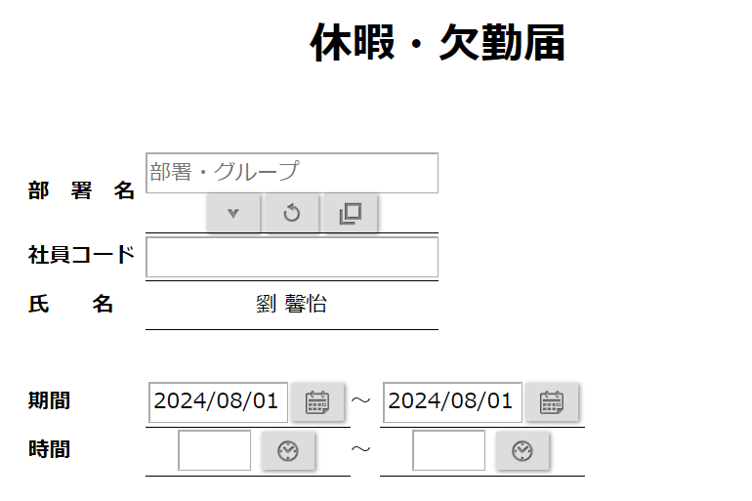
 |  |  | 対象期間_休暇区分_休暇(or欠勤)届
 |  |  | (例：20210301-20210305_有休_休暇届）

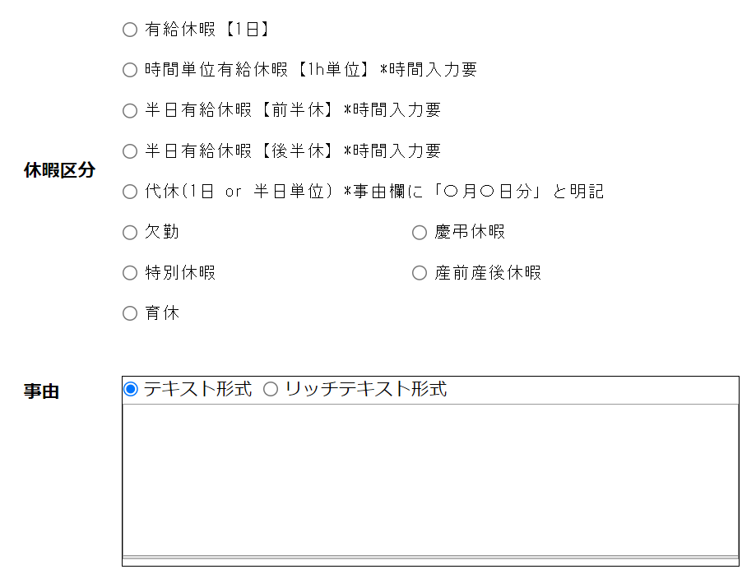

点击下一步，点击申请

